シート1
オプション仕様

 | オプション 基本概要

1920
 |  |  |  | ゲームメイン（ブラー処理）orタイトル画面（ブラー処理） |  |  |  | 数字フォント（１～５、要調整）
1080
1600
180
50
 |  |  |  |  |  |  |  |  |  |  |  |  |  |  |  | プレイヤー操作 |  |  |  |  | 読み込むデータ |  |  | 表示するデータ
 |  |  | 手
512
900
50
OPTION
Camera
Move Speed
Sound
Volume Level
3
Back
3
500
500
500
150
50
450
500
200
100
100
100
150
200
50
 |  |  |  |  |  |  |  |  |  |  |  |  |  |  | 左スティック |  |  |  | ・オプションの紙 |  |  |  | ・ポーズの紙
 |  |  |  |  |  |  |  |  |  |  |  |  |  |  |  | →選択項目の変更 |  |  | ・ポーズの紙 |  |  |  | ・オプションの紙
 |  |  |  |  |  |  |  |  |  |  |  |  |  |  |  | 数値の変更 |  |  |  | →ポーズが遷移元の時 |  |  | ・ステージ画像（前、現在、後の３つ）
50
500
550
500
200
 |  |  |  |  |  |  |  |  |  |  |  |  |  |  | Aボタン |  |  |  |  |  |  |  | ・ステージタイトル
200
100
100
100
150
 |  |  |  |  |  |  |  |  |  |  |  |  |  |  |  | →ポーズ画面に遷移 |  |  |  |  |  |  | ・ゲームメイン（ブラー処理）
450
500
50
 |  |  |  |  |  |  |  |  |  |  |  |  |  |  | Bボタン
500
550
200
 |  |  |  |  |  |  |  |  |  |  |  |  |  |  |  | →Back選択中押して
512
550
 |  |  |  |  |  |  |  |  |  |  |  |  |  |  |  | ポーズ画面に遷移

 |  |  |  |  |  |  |  |  |  |  | オプションの紙

 | オプション アニメーション概要

 |  | 前提条件
 |  | →アニメーションのため、以下の位置にポーズの紙を非表示で出しておいてください（ポーズが遷移元の場合のみです）

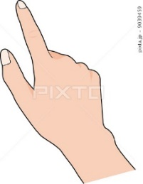

OPTION
Camera
Move Speed
3
Sound
Volume Level
3
Back

 |  |  |  |  |  |  | ←この位置にオプションの紙を非表示で出します

 |  | オプションからポーズへの遷移 （アニメーション時間：２秒〈要調整〉）

POSE
Continue
Restart
Stageselect
Option
（タイトル）
OPTION
Camera
Move Speed
3
Sound
Volume Level
3
Back

POSE
Continue
Restart
Stageselect
Option
（タイトル）

 |  |  |  |  |  | 状況 |  |  |  |  |  |  |  |  |  |  |  |  |  |  |  | 状況
 |  |  | ・アニメーション開始 |  |  |  |  |  |  |  |  |  |  |  |  |  |  | ・アニメーション終了
 |  |  |  | ポーズ画面から遷移してきた場合のみ |  |  |  |  |  |  |  |  |  |  |  |  |  |  | →オプションの紙の移動停止。
 |  |  |  | Backを選択中Bボタンを押すorAボタンを押す |  |  |  |  |  |  |  |  |  |  |  |  |  |  | 手を「Continue」の位置に移動後停止。
 |  |  |  |  | →入力受付停止。 |  |  |  |  |  |  |  |  |  |  |  |  |  | 停止後入力受付。
 |  |  |  |  | オプションの紙と手が下に移動開始。（1秒、要調整）
 |  |  |  |  | 速度は一定で、非表示のポーズの紙
 |  |  |  |  | の位置に出たところで停止。

 |  |  |  |  |  |  |  |  |  |  |  |  |  | 状況
 |  |  |  |  |  |  |  |  | ・アニメーション途中
 |  |  |  |  |  |  |  |  |  | →オプションの紙を非表示にして
 |  |  |  |  |  |  |  |  |  | ポーズの紙を表示。ページをめくるSE再生。
 |  |  |  |  |  |  |  |  |  | ポーズの紙と手を先ほどのオプションの紙の
 |  |  |  |  |  |  |  |  |  | 位置まで移動開始。（1秒、要調整）速度は一定。

 |  | オプションからタイトルへの遷移 （アニメーション時間：2秒〈要調整〉）

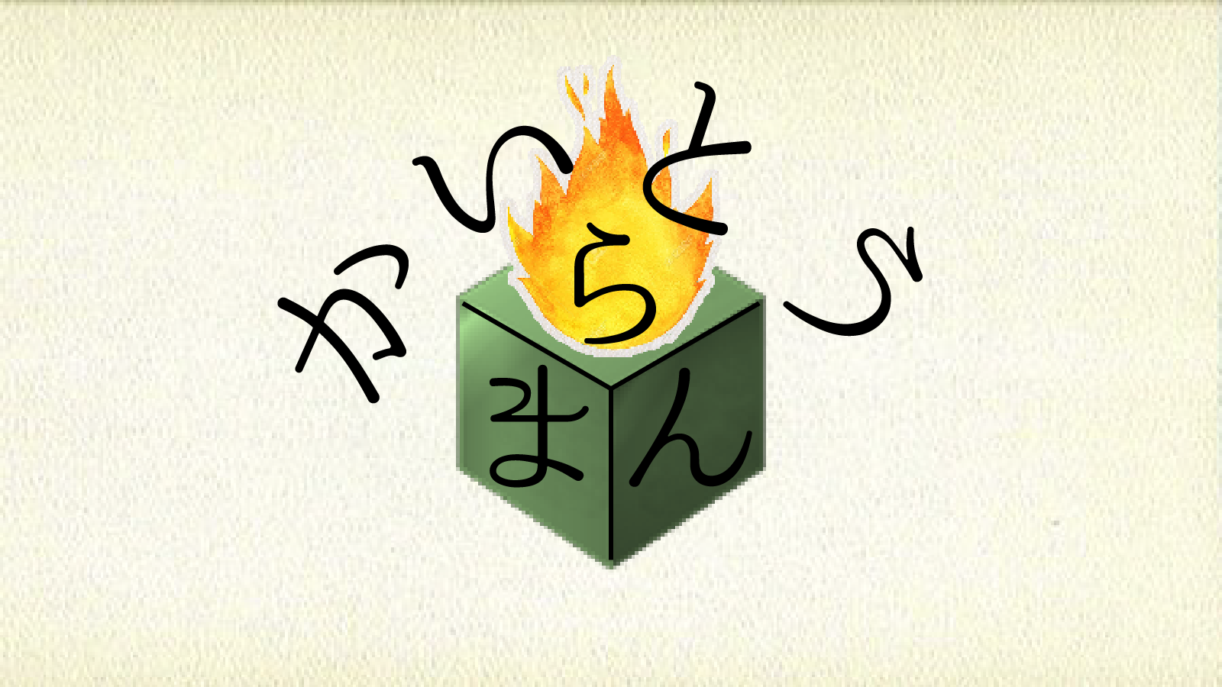

OPTION
Camera
Move Speed
3
Sound
Volume Level
3
Back

OPTION
Camera
Move Speed
3
Sound
Volume Level
3
Back
OPTION
Camera
Move Speed
3
Sound
Volume Level
3
Back

 |  |  |  |  |  | 状況
 |  |  | ・アニメーション開始
 |  |  |  | タイトル画面から遷移してきた場合のみ
 |  |  |  | Backを選択中Bボタンを押すorAボタンを押す
 |  |  |  |  | →入力受付停止。 |  |  |  |  |  |  |  |  |  |  |  | 状況 |  |  |  |  |  |  |  |  |  | 状況
 |  |  |  |  | オプションの紙と手が左下に移動開始。（1秒、要調整） |  |  |  |  |  |  | ・アニメーション途中 |  |  |  |  |  |  |  |  |  |  |  |  | ・アニメーション途中
 |  |  |  |  | 速度は一定で、オプションの紙の |  |  |  |  |  |  |  | →手を削除。 |  |  |  |  |  |  |  |  |  |  |  |  | →タイトル画面のブラー解除完了。
 |  |  |  |  | 「OPTION」だけが見えるところで停止 |  |  |  |  |  |  |  | タイトル画面のブラーを解除開始。（１秒、要調整） |  |  |  |  |  |  |  |  |  |  |  |  | その後入力受付。

 | ポーズ 数値について

 |  | ・オプション内で変更できる値
 |  |  | →オプション内で変更できる項目は以下の通りです。

 |  |  |  | ・カメラの速度＝1-5（要調整）
 |  |  |  | ・音量＝1-5（要調整）

 |  | ・カメラの速度で変更する値の量
 |  |  | →カメラのフレームでの速度に5°（要調整）ずつ変更をかけられるようにします

 |  | ・音量で変更する値の量
 |  |  | →5を100％として20％ずつ減少させます（炎の音などヒントになる部分があるので0％にならないようにしてください）

